8월 3일
금환, 유석 | 보스 거의 완료
건희 | 아이템 구조 잡았고, 세부 기능
준성 | 캐릭터 거의 마무리

<내일 회의 내용>

1. 현재 진행 상황 리뷰
2. 인게임 ui (리소스, 레이아웃 구상)
3. work report 추가의견 타 리소스 정리(오브젝트 이펙트관련)
4. 게임 매니져(게임 모드) 관련
5. 지금 완료 된 구현 사항 중 아쉽거나 추가 폴리싱 필요한 것들
6. 기타 의견

1. 레이아웃
 | HP, 스테미나, 피버게이지 위치 조정
 | 카툰풍 게임 UI를 찾아보자 (2개)
 | 찾아서 내일 다시 얘기

 | 점프대 에러
 |  | 무적 아이템 먹을시 날아가는 문제(버그)

2 | 히트이펙트: 공통함수에서 처리

 |  | 플레이어: 히트에서 처리
 |  | 몬스터: 불렛 맞은 부위에서 피 튀기게 하자

 |  | 플레이어 피격
 |  |  | character.cs의 hit 함수에서 처리함 (아직 안 됨)

 |  | 몬스터 피격 (이펙트만 바꿔주면 됨)
 |  |  | 금환이형 BoxManbullet.cs Create Hit Effet 함수 있음
 |  |  | 맞은 부위에서 불렛에서 처리

이펙트를 어떻게 정할까?
 | 필요한 리소스들 분배하자
 | 리스트를 만들어 놓고 일감 분배해서 리스트를 만들어서
 | 나중에 통화로 체크해서 만들어 갑시다.
 | 8월 3일 저녁까지 정해봅시다.

게임 매니저
 | 제한시간을 만들어서 할 것
 | 시간 종료시, 씬 이동할 때 카메라 무빙, 업데이트문을 상태로 나눠서
 | 움직이면 안 되는 상태, 움직여도 되는 상태로 나누어서

기타의견
 | 결과화면: WIN LOSE 씬으로 만들자

장애물 안 넘게 하기
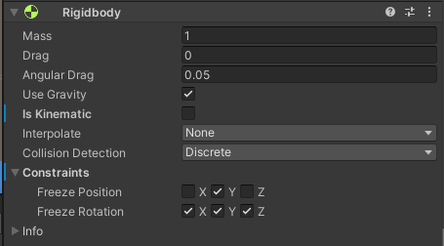

최종정리
 | 1. 카툰풍 게임 UI 자료 찾아서 내일까지 올려줄 것(HP, 스테미나 등 배치도) 인당 최소 2개씩
 | 2. 오늘까지 WorkReport 리스트 보고 이펙트 후보군 찾을 것.
 |  | 부쉬 투명처리 -> 선생님께 질문

마무리: 8월 18일까지는 마무리

리소스 당신의 선택은
UI & EFFECT |  |  |  |  |  |  |  |  |  | UI 레이아웃

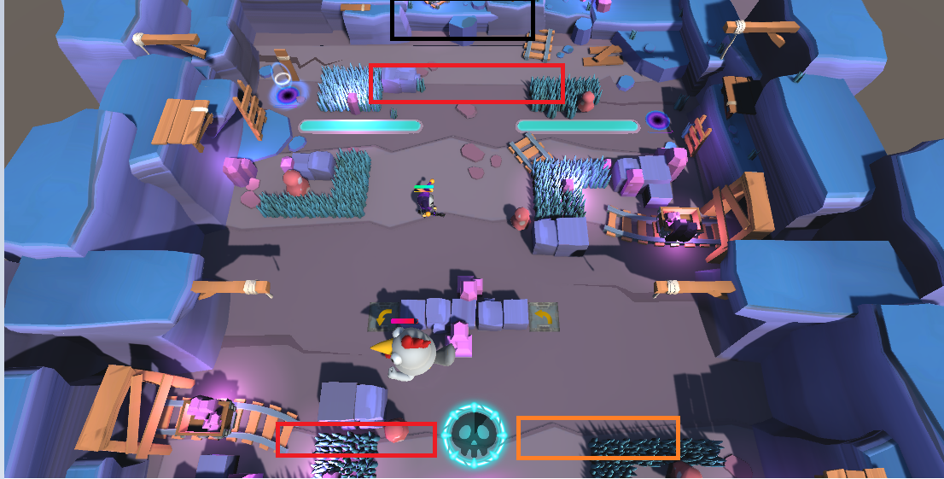
분류 1 | 분류 2 | 팀원 | 후보 1 | 경로 | 후보 2 | 경로 | 후보 3 | 경로 | 비고 | 분류 | 팀원 | 후보 1 | 후보 2 | 후보 3
UI | 부활 위치 | 김건희 |  |  |  |  |  |  | 부활위치: 트렁크 그대로 | 인 게임 UI | 김건희
 |  | 박금환 |  | Assets/Effect/MagicArsenal/Effects/Prefabs/Aura/AuraRing/AuraRingLight |  | Assets/Effect/NeatWolf/Bundle03-MagicSpells/_Circles/Circle01_buff |  | Assets/Effect/NeatWolf/Bundle03-MagicSpells/_Circles/Circle01_heal |  |  | 박금환
 |  | 정유석 |  |  |  |  |  |  |  |  | 정유석 | 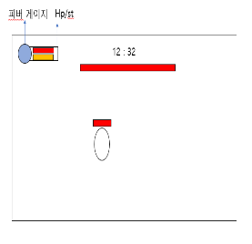 | 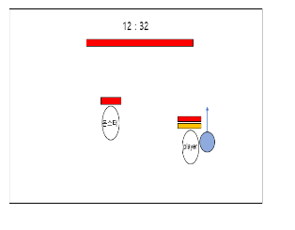
 |  | 정준성 |  |  |  |  |  |  |  |  | 정준성 | 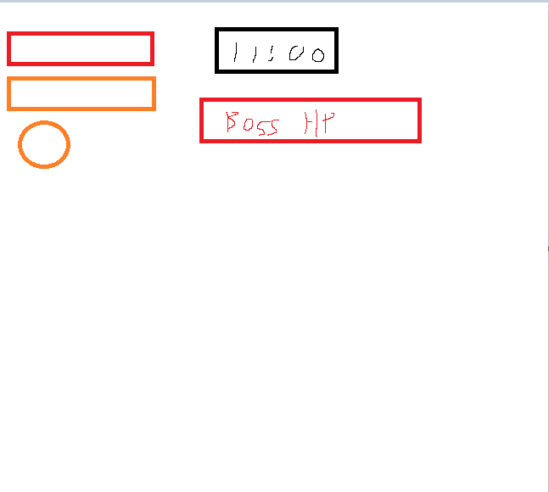 | 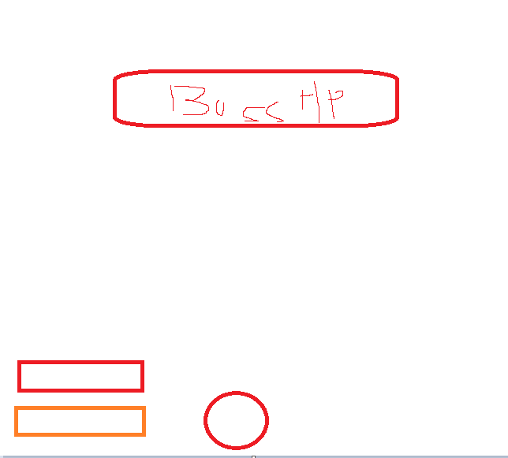
 | 포탈 | 김건희 |  |  |  |  |  |  | indicator 17 Pillar01_sonic | win UI | 김건희
 |  | 박금환 |  | Assets/Effect/MagicArsenal/Effects/Prefabs/Aura/AuraRing/AuraRingArcane |  | Assets/Effect/JMO Assets/Cartoon FX/CFX3 Prefabs/Ice/CFX3_Ice_Shiled |  | Assets/Effect/JMO Assets/Cartoon FX/CFX3 Prefabs/Magic Dark/CFX3_DarkMagicAura_B_Runic |  |  | 박금환
 |  | 정유석 | 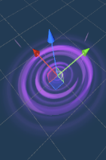 | Assets/Effect/JMOAssets/CartoonFX/ CFX3Prefabs/MagicMisc/CFX3_Vortex_Ground_Outward |  |  |  |  |  |  | 정유석
 |  | 정준성 |  |  |  |  |  |  |  |  | 정준성 |  | 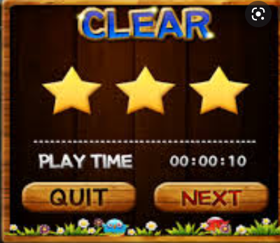
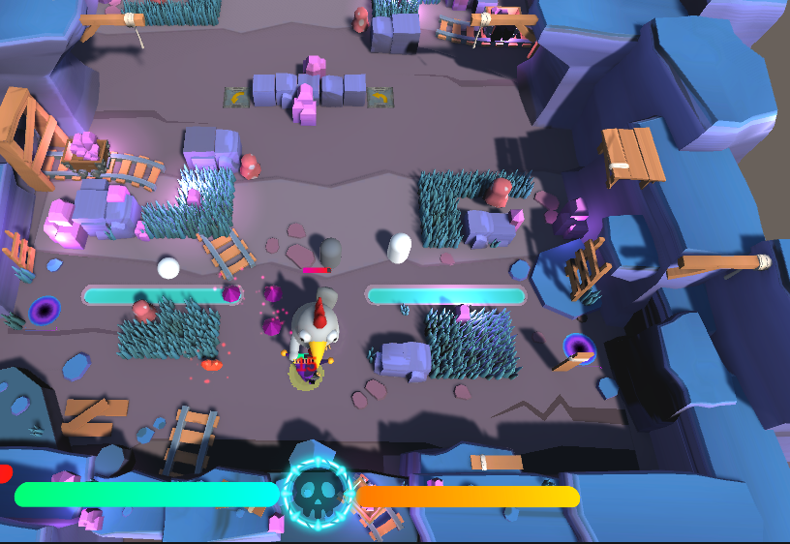
 | 캐릭터 HP바 | 김건희 |  |  |  |  |  |  |  | lose UI | 김건희
 |  | 박금환 |  | AssetStore에서 찾아본거 |  | 프리팹이 없어서 씬에서 프리팹으로 가져와됨 |  | 프리팹이 없어서 씬에서 프리팹으로 가져와됨 |  |  | 박금환
 |  | 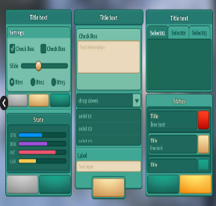 정유석 |  | AssetStore | 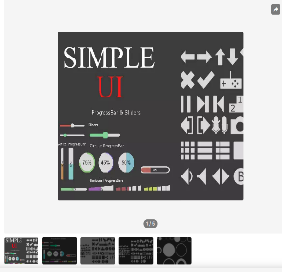 | AssetStore |  |  | st바, 피버 바, 몬스터 hp바 동시에 사용 가능해서 나머진 따로 찾지 않음 (개별로 찾으면 통일성 떨어질 듯) |  | 정유석
 |  | 정준성 |  |  |  |  |  |  |  |  | 정준성 |  | 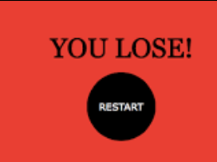
 | 캐릭터 ST바 | 김건희
 |  | 박금환 |  | AssetStore에서 찾아본거 |  | 현재
 |  | 정유석
 |  | 정준성 |  |  |  |  |  |  |  | 일감분배 |  | 부활, 결과패배창, 인디케이터,
 | 캐릭터 피버 | 김건희 |  |  |  |  |  |  |  | 건희 | 점프대
 |  | 박금환 |  | 현재 |  | 프리팹이 없어서 씬에서 프리팹으로 가져와됨 |  | 프리팹이 없어서 씬에서 프리팹으로 가져와됨 |  | 유석 | 인게임(HP, 스테미나, 피버, 보스 HP, 시간 위치)
 |  | 정유석 |  |  |  |  |  |  | 해골 붙여서 스프라이트 형식으로 채워짐 | 금환 | 포탈 | 나머지(인디케이터, 부활?)
 |  | 정준성 |  |  |  |  |  |  |  | 준성 | 결과화면
 | 보스 몹 HP바 | 김건희
 |  | 박금환 |  | 프리팹이 없어서 씬에서 프리팹으로 가져와됨 |  | 현재
 |  | 정유석
 |  | 정준성
 | 타겟 된 대상 인디케이터 | 김건희
 |  | 박금환 |  | Assets/Prefabs/Indicator/Indicator 7 |  | Assets/Prefabs/Indicator/Indicator 17 |  | Assets/Prefabs/Indicator/Indicator 3
 |  | 정유석
 |  | 정준성
EFEFCT | 부활 이펙트 | 김건희
 |  | 박금환 |  | Assets/Effect/NeatWolf/Bundle03-MagicSpells/_Hits/Hit01_life |  | Assets/Effect/JMO Assets/Cartoon FX/CFX3 Prefabs/Light/CFX3_ResurrectionLight_Circle |  | Assets/Effect/JMO Assets/Cartoon FX/CFX3 Prefabs/Magic Misc/CFX3_MagicAura_B_Runic
 |  | 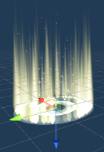 정유석 |  | 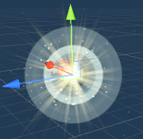 Assets/Effect/JMOAssets/CartoonFX/ CFXPrefabs/Misc/CFX_CircularLightWall |  | Assets/Effect/JMOAssets/CartoonFX/ CFXPrefabs/Misc/CFX_Magical_Source
 |  | 정준성 |  | Assets/Effect/JMO Assets/Cartoon FX/CFX Prefabs/Misc/CFX_Magical_Source.prefab | 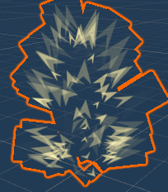 | Assets/Effect/JMO Assets/Cartoon FX/CFX Prefabs/Misc/CFX_SpikyAura_Character.prefab | 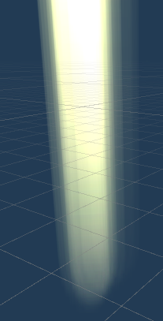 | Assets/Effect/JMO Assets/Cartoon FX/CFX3 Prefabs/Light/CFX3_SkyRays_Loop.prefab
 | 포탈 이펙트(출발) | 김건희
 |  | 박금환 |  | 현재 |  | Assets/Effect/JMO Assets/Cartoon FX/CFX3 Prefabs/Ice/CFX3_Ice_Shiled |  | Assets/Effect/JMO Assets/Cartoon FX/CFX3 Prefabs/Magic Dark/CFX3_DarkMagicAura_B_Runic
 |  | 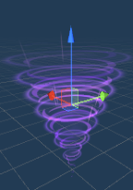 정유석 |  | Assets/Effect/JMOAssets/CartoonFX/ CFX3Prefabs/MagicMisc/CFX3_VortexTornado |  |  |  |  | 지금 이대로 고정
 |  | 정준성 | 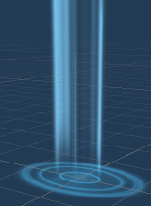 | Assets/Effect/JMO Assets/Cartoon FX/CFX3 Prefabs/Light/Color Variants/CFX3_ResurrectionLight_Oval (Blue).prefab | 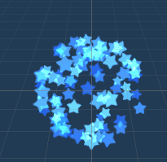 | Assets/Effect/JMO Assets/Cartoon FX/CFX Prefabs/Explosions/Firework Variants/CFX_Firework_Blue.prefab |  | Assets/Effect/JMO Assets/Cartoon FX/CFX3 Prefabs/Light/CFX3_Hit_Light_A_Ground.prefab
 | 포탈 이펙트(도착) | 김건희
 |  | 박금환 |  | 현재 |  | Assets/Effect/JMO Assets/Cartoon FX/CFX3 Prefabs/Ice/CFX3_Ice_Shiled |  | Assets/Effect/JMO Assets/Cartoon FX/CFX3 Prefabs/Magic Dark/CFX3_DarkMagicAura_B_Runic
 |  | 정유석 |  | Assets/Effect/JMOAssets/CartoonFX/ CFX3Prefabs/MagicMisc/CFX3_VortexTornado |  |  |  |  | 지금 이대로 고정
 |  | 정준성 | 도착할 때는 이펙트 없는 게 나을 거 같음.
 | 점프대 이펙트(출발) | 김건희
 |  | 박금환 |  | Assets/Effect/NeatWolf/Bundle03-MagicSpells/_Projectiles/Proj01_wind |  | Assets/Effect/NeatWolf/Bundle03-MagicSpells/_Casts/Cast02_wind |  | Assets/Effect/JMO Assets/Cartoon FX/CFX3 Prefabs/Magic Misc/CFX3_VortexTornado
 |  | 정유석 | 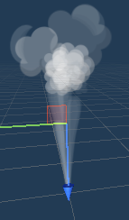 | 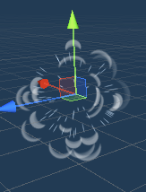 Assets/Effect/JMOAssets/CartoonFX/ CFXPrefabs/Smoke/CFX_GasLeak |  | Assets/Effect/JMOAssets/CartoonFX/ CFXPrefabs/Smoke/CFX_SmokePuffs |  |  | 바람 넣어주는 방향으로 진행
 |  | 정준성
 | 점프대 이펙트(도착) | 김건희
 |  | 박금환 |  | Assets/Effect/NeatWolf/Bundle03-MagicSpells/_Projectiles/Proj01_wind |  | Assets/Effect/JMO Assets/Cartoon FX/CFX Prefabs/Misc/Tornado Variants/CFX3_Tornado_Big
 |  | 정유석 | 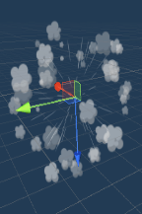 | Assets/Effect/JMOAssets/CartoonFX/ CFXPrefabs/Smoke/CFX_SmokePuffsAlt |  |  |  |  | 발먼지 넣어서 진행
 |  | 정준성 | 없는 게 나을 듯
 | 피격 이펙트(공통) | 김건희
 |  | 박금환 |  | Assets/Effect/JMO Assets/Cartoon FX/CFX2 Prefabs/Blood/CFX2_Blood
 |  | 정유석
 |  | 정준성 | 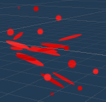 |  Assets/Effect/JMO Assets/Cartoon FX/CFX2 Prefabs/Blood/CFX2_Blood.prefab |  | Assets/Effect/JMO Assets/Cartoon FX/CFX2 Prefabs/Blood/CFX2_BloodHeavy.prefab | 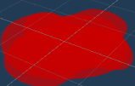 | Assets/Effect/JMO Assets/Cartoon FX/CFX2 Prefabs/Blood/CFX2_BloodPuddle.prefab | 피격 모션만 주고 이펙트 없는 방향으로
 | 승리 이펙트 | 김건희
 |  | 박금환 |  | Assets/Effect/NeatWolf/Bundle03-MagicSpells/_Projectiles/Proj01_prismatic |  |  |  |  | 보류
 |  | 정유석
 |  | 정준성
 | 패배 이펙트 | 김건희
 |  | 박금환 |  | Assets/Effect/JMO Assets/Cartoon FX/CFX2 Prefabs/Rain/CFX2_Rain |  |  |  |  | 보류
 |  | 정유석
 |  | 정준성 | 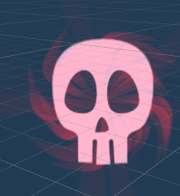 | Assets/Effect/JMO Assets/Cartoon FX/CFX2 Prefabs/Skull & Ghosts Effects/CFX2_SkullRotate.prefab

